Fotowoltaika CZĘŚĆ 1
PARAMETRY PANELI FOTOWOLTAICZNYCH - CZĘŚĆ 1

 | 1. CHARAKTERYSTYKA PANELU FOTOWOLTAICZNEGO
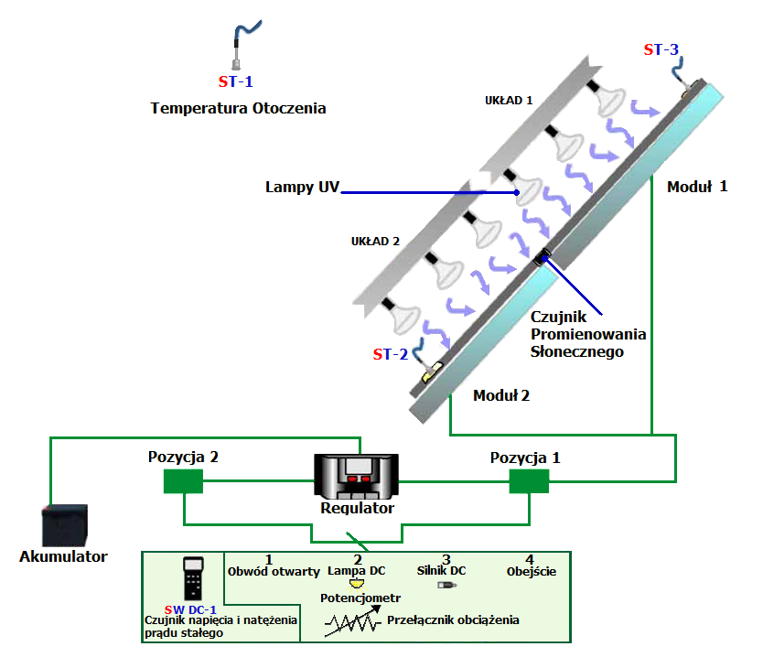
 | Typ | A-66P
 | Electrical parameters (0,8 kW/m2, ambient temperature 20°C, wind velocity 1 m/s)
 | Moc (W ± 8%) |  |  |  | 66 | W
 | Liczba ogniw w panelu |  |  |  | 36
 | Natężenie prądu przy mocy maksymalnej (Imp) |  |  |  | 3.7 | A
 | Napięcie przy mocy maksymalnej (Vmp) |  |  |  | 17.8 | V
 | Napięcie obwodu otwartego (Voc) |  |  |  | 22.25 | V
 | Prąd zwarcia (Isc) |  |  |  | 4.05 | A
 | Współczynnik strat temperaturowych Isc (α) |  |  |  | 1.15 | mA/˚C
 | Współczynnik strat temperaturowych of Voc (β) |  |  |  | -76.32 | mV/˚C
 | Maksymalne napięcie |  |  |  | 700 | V
 | Parametry fizyczne
 | Wymiary (wys. × szer. × grubość) |  |  |  | 778×659×35 | mm
 | Powierzchnia |  |  |  | 0.51 | m2
 | Masa |  |  |  | 6.2 | kg
 |  |  |  |  |  |  | Źródło: materiały firmy Edibon

 | 2. ZALEŻNOŚĆ POMIĘDZY PROMIENIOWANIEM SŁONECZNYM A MOCĄ PANELI FOTOWOLTAICZNYCH

 | Opór odbiornika |  |  | R = | 50% | Wzory
 | SUN-2 | PANEL-1
 |  | I | V | E | P
max
 |  | [A] | [V] | [W/m2] | [W]
 |  |  |  |  | 0
 |  |  |  |  | 0
 |  |  |  |  | 0
 |  |  |  |  | 0
min
 |  |  |  |  | 0
 |  |  |  |  | 0
P (E)
V (E)
 | Panel 1
I (E)
 | Panel 1

 | 3. WNIOSKI

 | 3.1.Opisać zależność pomiędzy mocą generowaną przez panele fotowoltaiczne a promieniowaniem słonecznym

 | 3.2.Opisać zależność pomiędzy napięciem i natężeniem prądu a promieniowaniem słonecznym

Fotowoltaika CZĘŚĆ 2
PARAMETRY PANELI FOTOWOLTAICZNYCH - CZĘŚĆ 2

 | 1. CHARAKTERYSTYKA PANELU FOTOWOLTAICZNEGO

 | Typ | A-66P |  |  |  |  | 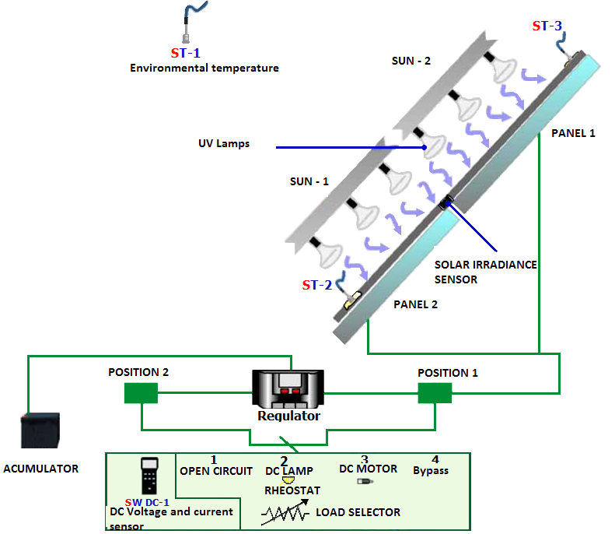
 | Electrical parameters (0,8 kW/m2, ambient temperature 20°C, wind velocity 1 m/s)
 | Moc (W ± 8%) |  |  |  | 66 | W
 | Liczba ogniw w panelu |  |  |  | 36
 | Natężenie prądu przy mocy maksymalnej (Imp) |  |  |  | 3.7 | A
 | Napięcie przy mocy maksymalnej (Vmp) |  |  |  | 17.8 | V
 | Napięcie obwodu otwartego (Voc) |  |  |  | 22.25 | V
 | Prąd zwarcia (Isc) |  |  |  | 4.05 | A
 | Współczynnik strat temperaturowych Isc (α) |  |  |  | 1.15 | mA/˚C
 | Współczynnik strat temperaturowych of Voc (β) |  |  |  | -76.32 | mV/˚C
 | Maksymalne napięcie |  |  |  | 700 | V
 | Parametry fizyczne
 | Wymiary (wys. × szer. × grubość) |  |  |  | 778×659×35 | mm
 | Powierzchnia |  |  |  | 0.51 | m2
 | Masa |  |  |  | 6.2 | kg
 |  |  |  |  |  |  | Źródło: materiały firmy Edibon

 | 2. WYZNACZANIE CHARAKTERYSTYK I-V I P-V, WSPÓŁCZYNNIKA WYPEŁNIENIA FF, MOCY I SPRAWNOŚCI

 | R | PANEL-1 (SUN-1 + SUN-2) |  |  |  |  | Wzory | 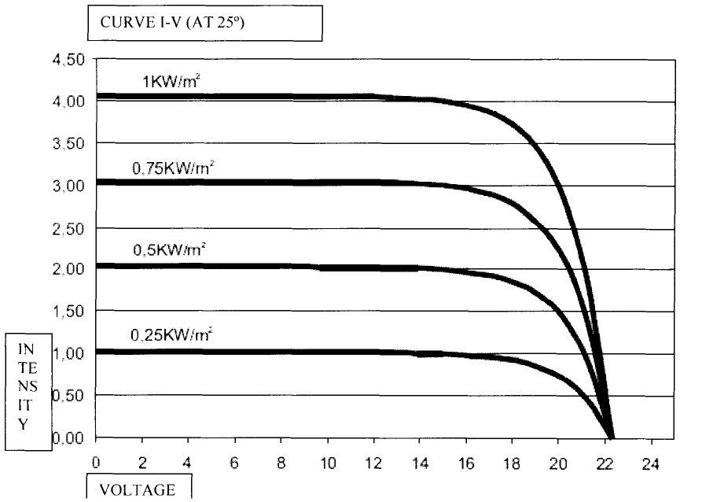
 |  | I | V | E | P | η
 | [%] | [A] | [V] | [W/m2] | [W] | [%]
 | Voc [V] |  |  |  | 0.00 | #DIV/0!
 | max |  |  |  | 0.00 | #DIV/0!
 | 90 |  |  |  | 0.00 | #DIV/0!
 | 80 |  |  |  | 0.00 | #DIV/0!
 | 70 |  |  |  | 0.00 | #DIV/0!
 | 60 |  |  |  | 0.00 | #DIV/0!
 | 50 |  |  |  | 0.00 | #DIV/0!
 | 40 |  |  |  | 0.00 | #DIV/0!
 | 30 |  |  |  | 0.00 | #DIV/0!
 | 20 |  |  |  | 0.00 | #DIV/0!
 | 10 |  |  |  | 0.00 | #DIV/0!
 | 0 |  |  |  | 0.00 | #DIV/0!
 | Isc [A] | 0.00 | 0.0 | 0.0 | 0.00 | #DIV/0!
 | Tpanelu [°C]
 | Totoczenia[°C] |  |  |  |  |  |  | Rys. Charakterystyki I-V dla panelu na stanowisku badawczym
I - V
 | Panel 1
P - V
 |  |  |  |  |  |  |  |  | Źródło: materiały firmy Edibon

 | 3. ZADANIA

 | 3.1. Wybierz maksymalną wartość generowanej mocy otrzymaną w trakcie wykonywania ćwiczenia

 | 3.2. Oblicz maksymalną nominalną moc generowaną przez panele fotowoltaiczne dla wartości Imp and Vmp (wzór 2)

 | 3.3. Wybierz maksymalną sprawność paneli fotowoltaicznych otrzymanych w trakcie wykonywania ćwiczenia

 | 3.4. Oblicz maksymalną nominalną sprawność paneli fotowoltaicznych (wzór 4) E = 800 W/m2

 | 3.5. Oblicz współczynnik wypełnienia FF dla maksymalnej mocy otrzymanej w trakcie wykonywania ćwiczenia, wykorzystując wartości Isc i Voc otrzymane w ćwiczeniu (wzór 5)

 | 3.6. Oblicz współczynnik wypełnienia FF dla maksymalnej nominalnej mocy ogniwa (wzór 6)

 | 4. WNIOSKI

 | 4.1. Porównaj wyznaczoną doświadczalnie krzywą I-V dla Panelu 1 z krzywą I-V podaną przez producenta (kształt, wartości Isc i Voc)

 | 4.2. Podaj przyczynę różnic pomiędzy tymi krzywymi

 | 4.3. Porównaj sprawność panelu wyznaczoną w doświadczeniu ze sprawnością nominalną

 | 4.4. Porównaj obliczony współczynnik wypełnienia FF z wartością nominalną

 | 4.5. Podaj przyczynę różnic

Fotowoltaika CZĘŚĆ 3
PARAMETRY PANELI FOTOWOLTAICZNYCH - CZĘŚĆ 3

 | 1. CHARAKTERYSTYKA PANELU FOTOWOLTAICZNEGO

 | Typ | A-66P
 | Electrical parameters (0,8 kW/m2, ambient temperature 20°C, wind velocity 1 m/s)
 | Moc (W ± 8%) |  |  |  | 66 | W
 | Liczba ogniw w panelu |  |  |  | 36
 | Natężenie prądu przy mocy maksymalnej (Imp) |  |  |  | 3.7 | A
 | Napięcie przy mocy maksymalnej (Vmp) |  |  |  | 17.8 | V
 | Napięcie obwodu otwartego (Voc) |  |  |  | 22.25 | V
 | Prąd zwarcia (Isc) |  |  |  | 4.05 | A
 | Współczynnik strat temperaturowych Isc (α) |  |  |  | 1.15 | mA/˚C
 | Współczynnik strat temperaturowych of Voc (β) |  |  |  | -76.32 | mV/˚C
 | Maksymalne napięcie |  |  |  | 700 | V
 | Parametry fizyczne
 | Wymiary (wys. × szer. × grubość) |  |  |  | 778×659×35 | mm
 | Powierzchnia |  |  |  | 0.51 | m2
 | Masa |  |  |  | 6.2 | kg
 |  |  |  |  |  |  | Źródło: materiały firmy Edibon

 | 2. PANELE POŁĄCZONE SZEREGOWO I RÓWNOLEGLE

 | R | Panel 1 (SUN-1 + SUN-2) |  |  |  | Szeregowo (SUN-1 + SUN-2) |  |  |  | Równolegle (SUN-1 + SUN-2)
 |  | I | V | E | P | I | V | E | P | I | V | E | P
 | [%] | [A] | [V] | [W/m2] | [W] | [A] | [V] | [W/m2] | [W] | [A] | [V] | [W/m2] | [W]
 | Voc [V] |  |  |  | 0.00 |  |  |  | 0.00 |  |  |  | 0.00
 | max |  |  |  | 0.00 |  |  |  | 0.00 |  |  |  | 0.00
 | 90 |  |  |  | 0.00 |  |  |  | 0.00 |  |  |  | 0.00
 | 80 |  |  |  | 0.00 |  |  |  | 0.00 |  |  |  | 0.00
 | 70 |  |  |  | 0.00 |  |  |  | 0.00 |  |  |  | 0.00
 | 60 |  |  |  | 0.00 |  |  |  | 0.00 |  |  |  | 0.00
 | 50 |  |  |  | 0.00 |  |  |  | 0.00 |  |  |  | 0.00
 | 40 |  |  |  | 0.00 |  |  |  | 0.00 |  |  |  | 0.00
 | 30 |  |  |  | 0.00 |  |  |  | 0.00 |  |  |  | 0.00
 | 20 |  |  |  | 0.00 |  |  |  | 0.00 |  |  |  | 0.00
 | 10 |  |  |  | 0.00 |  |  |  | 0.00 |  |  |  | 0.00
 | 0 |  |  |  | 0.00 |  |  |  | 0.00 |  |  |  | 0.00
 | Isc [A] | 0.00 | 0.0 | 0.0 | 0.00 | 0.00 | 0.0 | 0.0 | 0.00 | 0.00 | 0.0 | 0.0 | 0.00
 | T [°C]
I - V
 | szeregowe | równoległe | pojedynczy panel
0.0 | 0.00 | 0.00 | 0.00
P - V

 | 3. WNIOSKI
 | 3.1.Opisz różnice pomiędzy krzywymi I-V dla pojedynczego panelu oraz dla paneli połączonych szeregowo i równolegle (wartości Isc i Voc, maksymalna generowana moc)

 | 3.2. Opisz jak zmienia się natężenie i napięcie prądu,gdy panele połączy się szeregowo lub równolegle

